sol.piano
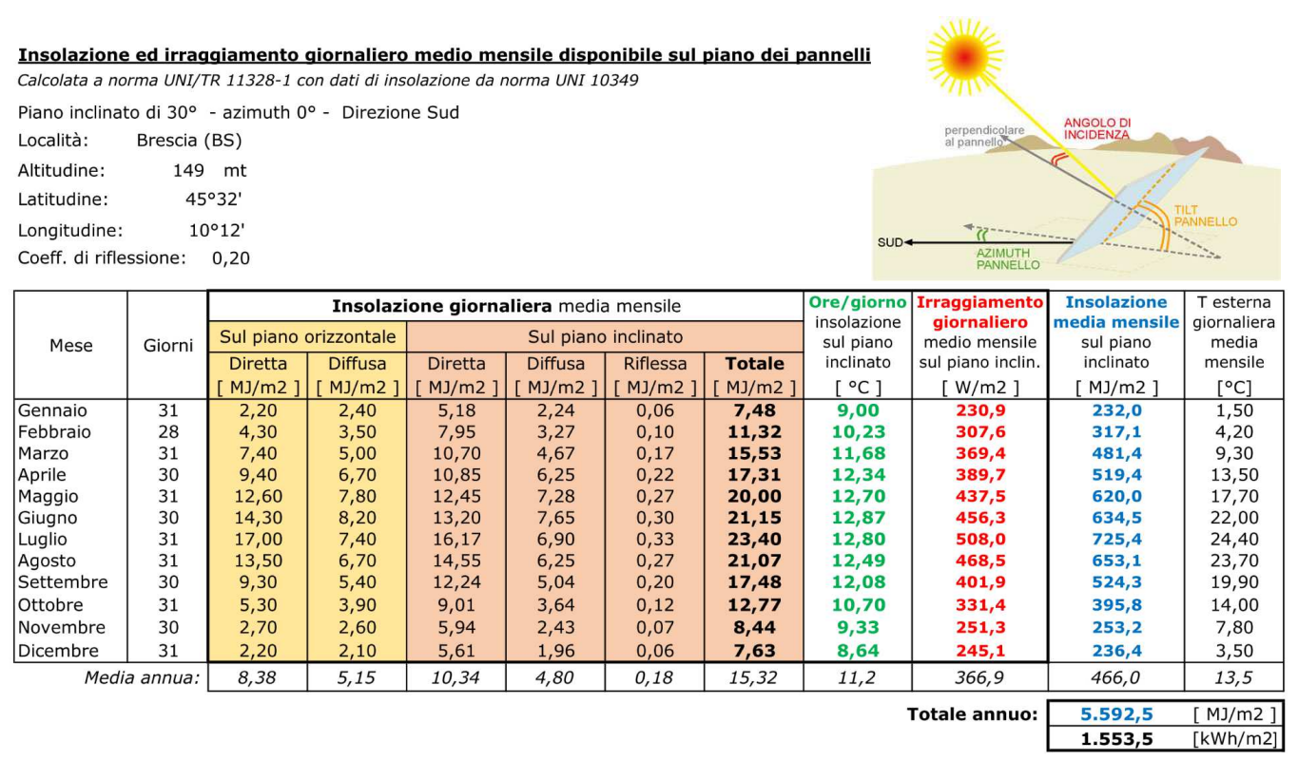
SOLARE TERMICO |  | DIMENSIONAMENTO DI MASSIMA
 | DIMENSIONAMENTO SOLARE TERMICO PER ACS RESIDENZIALE | Località BRESCIA
 |  | Su = superficie appartamento | 120 | m2
 |  | a = fabbis. giornal. specifico litri/G | 1.46 | litri/g
 |  | T acquedotto | 15 | °C
 |  | T erogazione ACS | 40 | °C
 |  | Vw= volume ACS giornaliero da norma = a*Nu | 175.3 | litri/g | Nu=Su
 |  | Giorni di utilizzo ACS | 365
 |  | Costo medio energia elettrica kWh | 0.35
 |  | Fabbisogno energia annuale per ACS ideale | 1860 | kWh/anno
 |  | Rendimento impianto (tubi + accumulo) | 0.7
 |  | Fabbisogno energia annuale per ACS reale | 2658 | kWh/anno

 |  | Fabbisogno con copertura ACS 50% da legge | 1329 | kWh/anno
 |  | hp = Rendim. medio annuo panello piano | 0.38
 |  | hp =Rendim. medio annuo panello sotto vuoto | 0.55
 |  | Iw = Irraggiamento medio annuale BS | 1554 | kWh/m2

 |  | COLLETTORE PIANO
 |  | Iwu= insolazione utile al colletto piano = Iw* hp | 590 | kWh/m2
 |  | Ac= Area collettore piano | 2.25 | m2
 |  | Va= Volume serbatoio accumulo = 60 * Ac | 135 | litri
 |  | Ci= Costo impianto solare chiavi in mano | 2000 | €
 |  | Ci 65% (con bonus statale) | 700 | €
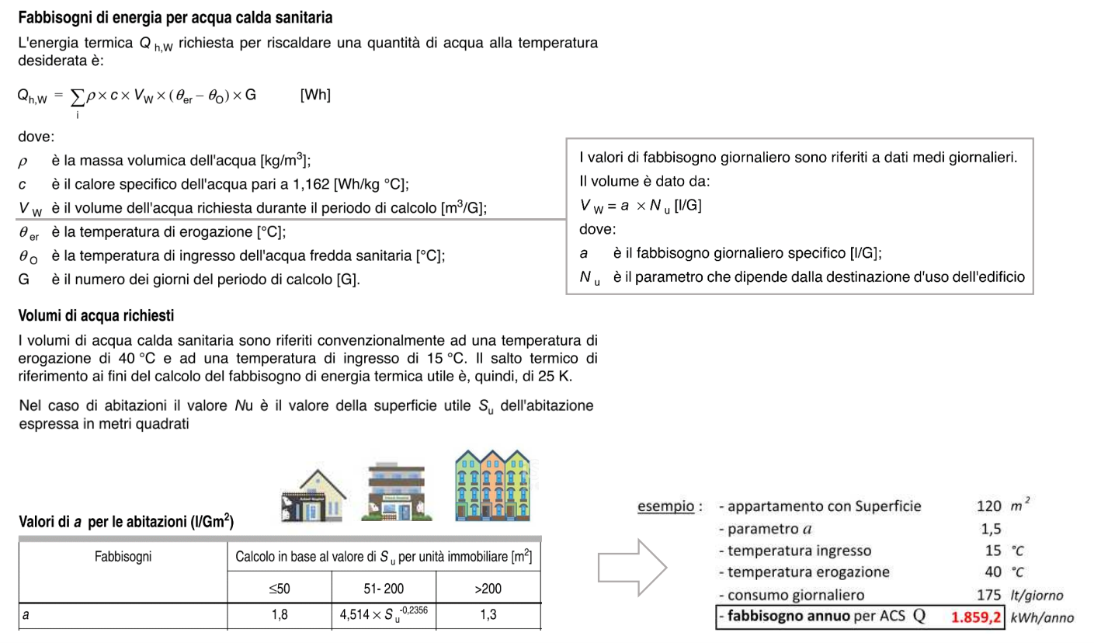
 |  | Cm= Manutenzione annuale | 100 | €/anno
 |  | nu= anni vita utile impianto | 10 | anni
 |  | Ctot= costo totale impianto (vita utile 10 anni) | 1700 | €
 |  | Ctot/anno | 170 | €

 |  | CONFRONTO CON BOILER PDC 100 L
 |  | Ci= Costo boiler 100litri PDC chiavi in mano | 1000 | €
 |  | Ci 50% (con bonus statale) | 500 | €
 |  | Ci/anno= costo annuo con PDC COP =2,5 | 186.04469706 | €
 |  | Costo 10 anni | 2360.4469706 | €
 |  | Ctot/anno | 236.04469706 | €
 |  | Risparmio annuo con solare termico | 66.044697059 | € | ok conviene solare

 |  | COME PRODUCO IL RIMANENTE 50% DI ACS RICHIESTO?

SOLARE TERMICO |  | DIMENSIONAMENTO DI MASSIMA
 | DIMENSIONAMENTO SOLARE TERMICO PER ACS RESIDENZIALE | Località BRESCIA
 |  | Su = superficie appartamento | 120 | m2
 |  | a = fabbis. giornal. specifico litri/G | 1.46 | litri/g
 |  | T acquedotto | 15 | °C
 |  | T erogazione ACS | 40 | °C
 |  | Vw= volume ACS giornaliero da norma = a*Nu | 175.3 | litri/g | Nu=Su
 |  | Giorni di utilizzo ACS | 365
 |  | Costo medio energia elettrica kWh | 0.35
 |  | Fabbisogno energia annuale per ACS ideale | 1860 | kWh/anno
 |  | Rendimento impianto (tubi + accumulo) | 0.7
 |  | Fabbisogno energia annuale per ACS reale | 2658 | kWh/anno

 |  | Fabbisogno con copertura ACS 50% da legge | 1329 | kWh/anno
 |  | hp = Rendim. medio annuo panello piano | 0.38
 |  | hp =Rendim. medio annuo panello sotto vuoto | 0.55
 |  | Iw = Irraggiamento medio annuale BS | 1554 | kWh/m2

 |  | COLLETTORE SOTTO VUOTO
 |  | Iwu= insolazione utile al colletto piano = Iw* hp | 854 | kWh/m2
 |  | Ac= Area collettore piano | 1.56 | m2
 |  | Va= Volume serbatoio accumulo = 60 * Ac | 93 | litri
 |  | Ci= Costo impianto solare chiavi in mano | 3500 | €
 |  | Ci 65% (con bonus statale) | 1225 | €
 |  | Cm= Manutenzione annuale | 100 | €/anno
 |  | nu= anni vita utile impianto | 10 | anni
 |  | Ctot= costo totale impianto (vita utile 10 anni) | 2225 | €
 |  | Ctot/anno | 222.5 | €

 |  | CONFRONTO CON BOILER PDC 100 L
 |  | Ci= Costo boiler 100litri PDC chiavi in mano | 1000 | €
 |  | Ci 50% (con bonus statale) | 500 | €
 |  | Ci/anno= costo annuo con PDC COP =2,5 | 186.04469706 | €
 |  | Costo 10 anni | 2360.4469706 | €
 |  | Ctot/anno | 236.04469706 | €
 |  | Risparmio annuo con solare termico | 13.544697059 | € | ok conviene solare rispetto PDC
 |  |  |  |  | non conviene rispetto solare piano

Foglio2
